9-3淨水器系列 替換濾心
 | 下一頁面9-4寢具(棉被及床墊)
3M團購經銷商-鑫弘翔產品訂購單 |  |  |  | 地址：台中市潭子區榮興街21 巷23 號1F / 電話：04-25350921 傳真：04-25359769 / 辦公室 : 0963-468969（手機節費電話/LINE ID） e mail : mia@drlifetw.net / drlife.mia@gmail.com
3M 淨 水 系 列 (2022年2/1 (購買日) 起 淨水安裝-偏遠地區加收費用) |  |  |  |  |  |  |  | 日期： 年 月 日
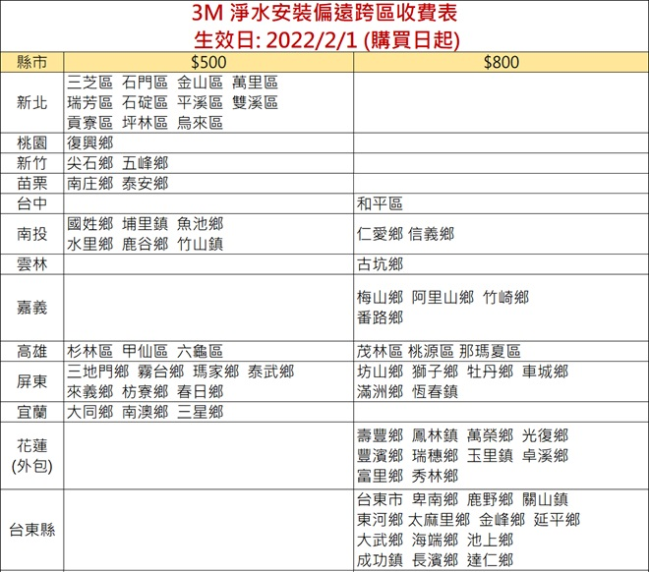
編號 | 品名 |  |  | 市價 | 團購價 | 數量 | 合計 | 備註
1 | 【限量】3M UVA3000紫外線殺菌淨水器(櫥下型) (含智慧型鵝頸龍頭配件組) 加碼贈UVA3000專用替換濾心1支 |  |  | 35,800 | 22,190 |  |  | 全台免費標準安裝 (偏遠地區加收費用)
2 | 【限量】3M UVA3000紫外線殺菌淨水器(櫥上型) 加碼贈UVA3000專用替換濾心1支 |  |  | 32,800 | 19,680 |  |  | 全台免費標準安裝 (偏遠地區加收費用)
3 | 【限量販售中】 3M 廚下加熱器雙溫淨水組HEAT1000+S004淨水器 加碼贈3M前置樹脂軟水系統+3M 樹脂軟水替換濾心1支 |  |  | 28,980 | 19,900 |  |  | 全台免費標準安裝 (偏遠地區加收費用)
4 | 【限量售完為止】3M HEAT1000高效能廚下型熱飲機 加碼贈3M前置樹脂軟水系統+3M 樹脂軟水替換濾心1支 |  |  | 21,990 | 14,900 |  |  | 全台免費標準安裝 (偏遠地區加收費用)
5 | 【濾淨生活中的每一滴水】3M 全戶式不鏽鋼淨水系統(SS801) |  |  | 23,800 | 18,900 |  |  | 全台免費標準安裝 (偏遠地區加收費用)
6 | 【建議4人以上家庭】3M S004櫥下型淨水器(3US-S004-5) 加贈濾心1支 |  |  | 9,670 | 7,590 |  |  | 全台免費標準安裝 (偏遠地區加收費用)
7 | 【建議4人以下家庭】 3M S003櫥下型淨水器特惠組(3US-S003-5)(含贈共2支濾心) |  |  | 7,939 | 5,790
8 | 【軟化水質有效解決水垢】 3M SQC前置樹脂軟水系統(3RF-S001-5)+替換濾芯3支 優惠組合 |  |  | 4,770 | 2,980 |  |  | 全台免費標準安裝 (偏遠地區加收費用) *若家中搭配非3M品牌淨水器, 安裝人員會於安裝現場酌收500元安裝工資*
9 | 【前置防護過濾水中汙染源-維持淨水設備正常運作讓飲水更放心】 3M SQC前置PP過濾系統 (3PS-S001-5)+替換濾芯3支 優惠組合 |  |  | 3,510 | 1,930
10 | [新上市] 3M即淨高效濾水壺WP4000(一壺一心) |  |  | 1,590 | 799 |  |  | DIY商品, 不含安裝
11 | 3M ShowerCare除氯蓮蓬頭SF100, 一機一心 |  |  | 1,990 | 1,090 |  |  | DIY商品, 不含安裝
12 | [超值組] 3M ShowerCare除氯蓮蓬頭SF100(一機一心)*1組 +3M無痕極淨防水收納系列-蓮蓬頭架*1個 |  |  | 1,529 | 1,190 |  |  | DIY商品, 不含安裝
13 | 【新上架-符合生飲標準 免煮水~洗滌蔬果真安心】 3M AC300 龍頭式濾水器特惠組 (含贈共2支濾心) |  |  | 4,580 | 2,900 |  |  | DIY商品, 不含安裝
14 | [最後數量-售完為止] 3M 即淨長效濾水壺WP3000 (1壺3心特惠組) |  |  | 1,990 | 950 |  |  | DIY商品, 不含安裝
3M 淨 水 器 替 換 濾 心 系 列
編號 | 品名 |  | 入數 | 市價 | 團購價 | 數量 | 合計 | 備註
1 | 3M UVA系列專用燈匣+3M UVA1000專用濾心 |  | 一組 | 5,300 | 4,290 |  |  | 如需購買單支裝燈匣或濾心，請來電洽詢
2 | 3M UVA系列專用燈匣+3M UVA2000專用濾心 |  | 一組 | 5,880 | 4,490
3 | 3M UVA系列專用燈匣+3M UVA3000專用濾心 |  | 一組 | 6,470 | 4,690
4 | [最後數量-優惠價]3M S003淨水器專用濾心 (3US-F003-5) |  | 單支 | 3,280 | 1,690
5 | [新包裝] 3M S003 DIY淨水器替換濾心(3US-F003-5) (DS02/S003共用) |  | 兩入 | 4,090 | 2,990 |  |  | ★適用機型: DS02 / DS02-CG / Waterduo / L21 / S003
6 | 3M S004淨水器專用濾心(3US-F004-5) |  | 兩入 | 6,000 | 4,200
7 | 3M SQC 前置PP過濾濾心 (3RS-F001-5) |  | 三入 | 2,130 | 990
8 | 3M SQC 前置樹脂軟水濾心 (3RF-F001-5) |  | 三入 | 3,090 | 1,850
9 | 3M 全戶式不鏽鋼淨水系統(SS801)專用濾心(AP817) |  | 單支 | 2,690 | 2,090
10 | 3M 全戶式不鏽鋼淨水系統(SS802)專用濾心(AP817-2) |  | 單支 | 4,990 | 3,990
11 | [限量]3M DWS1000替換濾芯(原S005二道式淨水器專用濾芯) |  | 一組 | 5,880 | 4,390
12 | [限量]3M DWS6000-ST替換濾芯組 |  | 一組 | 8,000 | 6,890
13 | 3M 除氯蓮蓬頭替換濾芯(型號:SF100-F) |  | 三入 | 1,480 | 950
14 | 3M AC300龍頭式濾水器替換濾芯(AC300-F) |  | 單支 | 1,399 | 950
15 | [新上市] 3M即淨高效濾水壺專用濾心(WP4000) |  | 兩入 | 759 | 589
16 | 3M 沐浴過濾器替換濾芯 |  | 單支 | 1,500 | 1,050
產 品 金 額 總 計
訂購人資料 | 訂 購 人 |  |  | 單位/部門 |  |  | 公司名稱
 | 性 別 |  |  | 生 日 |  |  | 聯絡電話
 | 收貨姓名 |  |  | 聯絡電話
 | 送貨地址 | □□□ |  |  |  | □管理室可代收
 | 發票地址 | □同上 □其他 : |  | email
提貨方式 |  | □宅配寄送(商品未滿999元者須加收運費100元-離島另計)
付款方式 |  | □刷卡 □匯款 □貨到付款(酌收50元手續費) *付款完成後約三個工作天可收到商品-如缺貨將另行通知*
刷卡人資料 | 持卡人卡號 | (共16碼) |  | 有效期限 | 月 年 |  | 末三碼
 | 持卡人姓名 | (請填正楷) |  | 聯絡電話
 | 持卡人簽名 | (簽名須與信用卡上之簽名相同，本人同意以此信用卡繳付此張訂單並具結)
 | 消費金額 | 拾 萬 千 百 拾 元整 |  | NT$
 | 商店代號 | 8224 2016 05851 |  |  |  |  | 授權號碼
匯款 | 匯款銀行/戶名: 第一銀行(007)進化分行, 鑫弘翔科技事業股份有限公司, 匯款帳號 : 406-10-005689 ＃匯款完成請通知轉出帳號末五碼： ( )
 |  |  |  |  |  |  |  | 20211218-20220213版本

 | 下一頁面9-4寢具(棉被及床墊)

9-9 優系USii商品專區
上一頁面9-8汽車用品 .安全防撞.修繕系列
鑫弘翔-優系USii產品訂購單 |  | 地址：台中市潭子區榮興街21 巷23 號1F 電話：04-25350921 / 傳真：04-25359769 辦公室 : 0963-468969（手機節費電話/LINE ID） e mail : mia@drlifetw.net / drlife.mia@gmail.com
★姓 名 部門 : E-MAIL:
★聯絡電話 ( ) 手機 □管理室可代收
★收 貨 人 □同訂購人 □不同，請寄給 小姐/先生, 聯絡電話:
★送貨地址 □同訂購人 □不同，請寄至□□□ 縣/市
★付款方式 □貨到付款(酌收50元手續費) / ＃匯款完成請通知轉出帳號末五碼：( ) 匯款銀行/戶名: 第一銀行進化分行 鑫弘翔科技事業股份有限公司 匯款帳號 : 406-10005689
★消費金額未滿NT$999元者須加收運費100元-離島另計。 *付款完成後約三個工作天可收到商品-如缺貨將另行通知*
NO | 品項 | 市價 | 團購價 | 數量 | 金額
1 | USii透氣輕柔機車雨衣-L款 (綠色) (適穿身高約:165 – 180cm) | 399 | 359
2 | USii透氣輕柔機車雨衣-M款 (粉色) (適穿身高約:155 – 165cm) | 399 | 359
3 | USii極輕量高透氣風雨衣-極光綠 | 499 | 379
4 | USii極輕量高透氣風雨衣-炫彩粉 | 499 | 379
5 | USii零著感系列透氣兒童雨衣-綠色恐龍印花 (長115cm,適身高125-145) | 399 | 359
6 | USii零著感系列透氣兒童雨衣-粉紅色銀河印花 (長115cm,適身高125-145) | 399 | 359
7 | 優系高效鎖鮮袋-食物專用立體夾鏈袋S款(17*15cm, 24入/盒) | 149 | 119
8 | 優系高效鎖鮮袋-食物專用立體夾鏈袋M款(18*20cm, 20入/盒) | 149 | 119
9 | 優系高效鎖鮮袋-食物專用立體夾鏈袋L款(27*28cm, 15入/盒) | 149 | 119
10 | USII高效鎖鮮袋(夾鏈型) XL (寬30*長50cm, 12入/盒) | 129 | 89
11 | USII高效鎖鮮袋(夾鏈型) L (寬30*長30cm, 15入/盒) | 129 | 89
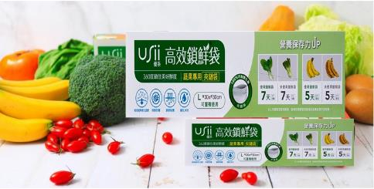
 |  |  | 合計金額

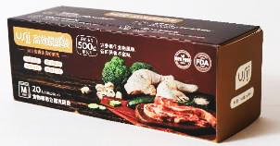

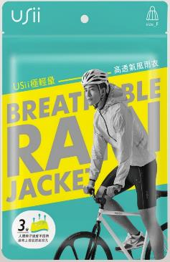
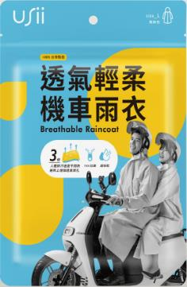
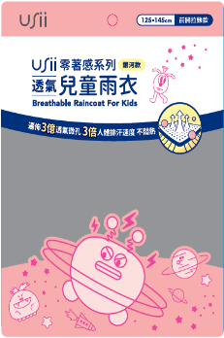
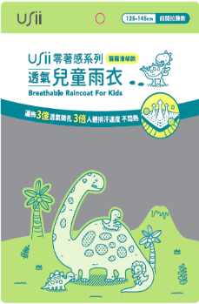

 | 上一頁面9-8汽車用品 .安全防撞.修繕系列

